Inicio
Bienvenido a Excel

Cómo trabajar de una forma más sencilla.

Continuar >

1. Llenado
Llenado rápido de datos

Comienza a escribir y deja que Excel termine el trabajo por ti:
1
Email | Nombre
Nancy.Freehafer@fourthcoffee.com
Andrew.Cencini@northwindtraders.com
Excel puede ayudarte a llenar la tabla de la derecha
En la celda donde dice "Nombre", escribe "Nancy" y presiona enter
Jan.Kotas@litwareinc.com
Mariya.Sergienko@graphicdesigninstitute.com
Steven.Thorpe@northwindtraders.com
Michael.Neipper@northwindtraders.com
2
Escribe Andrew, y presiona enter. ¡Listo!
Robert.Zare@northwindtraders.com
Laura.Giussani@adventure-works.com
Anne.HL@northwindtraders.com
Alexander.David@contoso.com
Kim.Shane@northwindtraders.com
Manish.Chopra@northwindtraders.com
Gerwald.Oberleitner@northwindtraders.com
Amr.Zaki@northwindtraders.com
Siguiente >
Yvnonne.McKay@northwindtraders.com

2. Análisis
Analiza datos con Análisis Rápido

Selecciona y juega con tus datos usando previsualizaciones en vivo:
Compañía | Industria | Ventas T1 | Ventas T2
A. Datum Corporation | Tecnología | $195,449 | $746,907
Adventure Works | Viajes | $123,721 | $733,396
1
Selecciona toda la tabla de la derecha
Blue Yonder Airlines | Viajes | $934,763 | $246,554
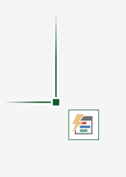
City Power & Light | Servicios | $299,293 | $674,295
Coho Vineyard | Bebidas | $228,783 | $659,385
Consolidated Messenger | Tecnología | $579,825 | $448,399
2
Busca el icono en la parte inferior derecha de la selección. Ese es el botón de Análisis Rápido:
Contoso Pharmaceuticals | Medicina | $371,570 | $644,368
Contoso, Ltd | Varios | $239,219 | $287,989
Fabrikam, Inc. | Servicios | $639,630 | $635,474
Fourth Coffee | Bebidas | $876,740 | $567,216
3
Selecciónalo y explora sus opciones. Revisa las Gráficas, los Totales, las Tablas y más solo apuntando a esas opciones
Graphic Design Institute | Educación | $788,390 | $540,282
Humongous Insurance | Financieros | $682,545 | $577,599
Litware, Inc. | Tecnología | $902,264 | $206,331
Siguiente >
Lucerne Publishing | Varios | $905,906 | $443,552
Margie's Travel | Viajes | $289,570 | $843,834

3. Gráficos
Recomendaciones de las mejores gráficas

Excel recomienda gráficas basadas en los datos que quieras utilizar:
Declaración de ingresos | EUR
Ganancias | €420,000
Costo de ganancias | €(234,000)
1
Selecciona la tabla de la derecha
Ganancias netas | €186,000
Investigación y desarrollo | €(46,000)
2
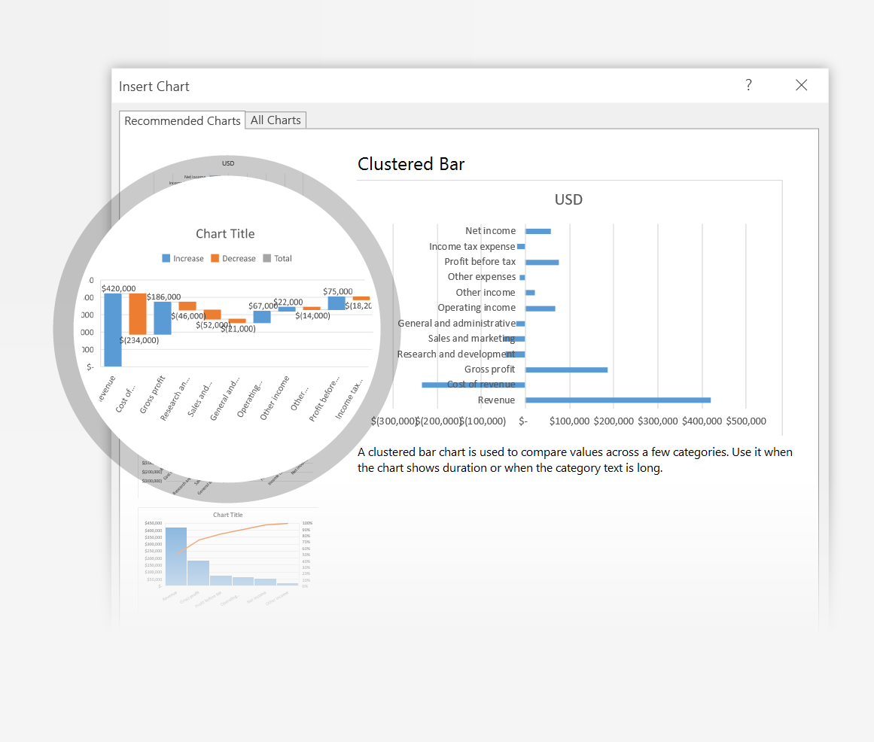
Ventas y mercadotecnia | €(52,000)
Selecciona Insertar > Gráficas recomendadas y selecciona la gráfica de cascada
General y administrativo | €(21,000)
Ingresos por operación | €67,000
Otros ingresos | €22,000
Otros gastos | €(14,000)
3
Usa los botones en la parte superior derecha para obtener la mejor visualización
Ganancias antes de impuestos | €75,000
Gasto de ganancias en impuestos | €(18,200)
Ganancias totales | €56,800

Siguiente >
¡Las gráficas de cascada son nuevas! Prueba con otras gráficas y formatos nuevos

4. Información
La Barra de Información

La Barra de Información encuentra la instrucción correcta cuando la necesitas, para ayudarte a ahorrar tiempo y enfocarte en tu trabajo
Compañía | Ventas T1 | Ventas T2 | Ventas T3
A. Datum Corporation | €195,449 | €746,907 | €579,825
Adventure Works | €123,721 | €733,396 | €934,763
Blue Yonder Airlines | €934,763 | €246,554 | €902,264
1
Selecciona la celda F4 (Ventas T3)
City Power & Light | €299,293 | €674,295 | €289,570
Coho Vineyard | €228,783 | €659,385 | €876,740
Consolidated Messenger | €579,825 | €448,399 | €905,906
2
Selecciona la Barra de Información y escribe ordenar
Contoso Pharmaceuticals | €371,570 | €644,368 | €682,545
Contoso, Ltd | €239,219 | €287,989 | €195,449
Fabrikam, Inc. | €639,630 | €635,474 | €123,721
Fourth Coffee | €876,740 | €567,216 | €299,293
3
Selecciona Ordenar descendente para reordenar las compañías en orden descendente de ventas en el tercer cuarto
Graphic Design Institute | €788,390 | €540,282 | €239,219
Humongous Insurance | €682,545 | €577,599 | €902,264
Litware, Inc. | €902,264 | €206,331 | €639,630
Lucerne Publishing | €905,906 | €443,552 | €788,390
Margie's Travel | €289,570 | €843,834 | €905,906

